链路预算
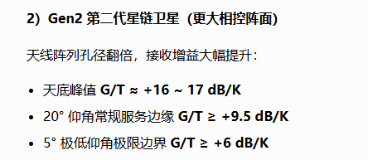
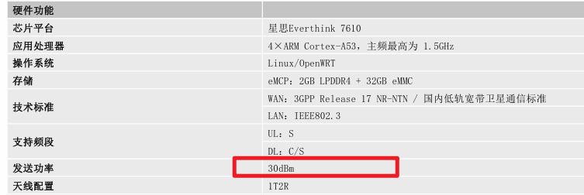
参数 | 上行 | 信关站（下行） | 信关站(上行) | 下行 | 卫星发射功率，接收G/T值参考星链低轨 | 终端发射功率参考 CT6261
极限仰角（°） | 20 | 20 | 20 | 20
频率频段（GHz） | 2.00 | 2.00 | 2.00 | 2.00
星下距离（km） | 500 | 500 | 500 | 500
通信距离（km） | 1192.41 | 1192.41 | 1192.41 | 1192.41
自由空间损耗FSPL（dB） | 159.99 | 159.99 | 159.99 | 159.99
闪烁损耗（dB） | 0.50 | 0.50 | 0.50 | 0.50
大气损耗（dB） | 0.50 | 0.50 | 0.50 | 0.50
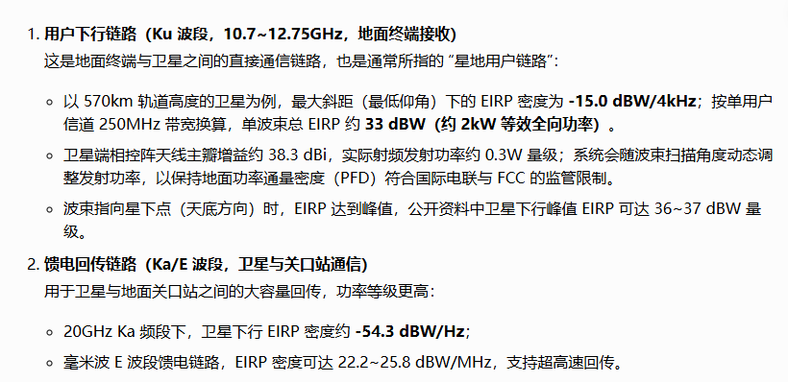
极化损耗（dB） | 0.50 | 0.50 | 0.50 | 0.50
阴影裕量（dB） | 0.50 | 0.50 | 0.50 | 0.50
空间损耗（dB） | 161.99 | 161.99 | 161.99 | 161.99
终端TX EIRP（dBW） | 0.00 |  | 61.58 |  |  | 噪声系数
RX G/T（dB/K） | 9.50 | 36.40 | 9.50 | 5.00
RX max Gain（dBi） | 36.82 | 65.02 | 41.52 | 33.62
卫星EIRP density（dbW/MHz） |  | 22.20 |  | 9.00
噪声系数NF | 2.70 | 4.00 | 7.40 | 4.00
滚降系数 | 0 | 0 | 0 | 0
带宽（kHz） | 6250.00 | 20000.00 | 20000.00 | 20000.00
扩频倍数 | 1.00 | 1.00 | 1.00 | 1.00
调制方式（QPSK调制） | 2.00 | 2.00 | 2.00 | 2.00
编码效率 | 0.80 | 0.80 | 0.80 | 0.80
有效BIT速率（kbps） | 10000.00 | 32000.00 | 32000.00 | 32000.00
等效噪声温度T（K） | 250.01 | 438.45 | 1303.67 | 438.45
接收信号强度（dBm） | -95.17 | -31.76 | -28.89 | -76.36
接收噪声强度（dBm） | -103.32 | -96.97 | -93.57 | -96.97
接收 C/N（dB） | 8.15 | 65.21 | 64.68 | 20.61
总链路C/N(dB) |  | 8.15E+00 |  | 2.06E+01 | 总C/N的去计算：分别倒数求和再倒数
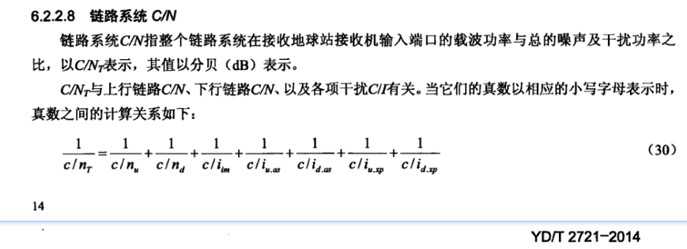
解调门限C/N（dB） |  | 7.51 |  | 7.51
总链路余量（dB） |  | 0.64 |  | 13.10

